상품제안서
★송월타월 프리미엄 디퓨저 세트 컬러베이직36 타올 2매 코코도르 디퓨저 200ml | 상품코드: S48279

 |  |  |  |  |  |  | 02-713-8555 | www.synergygift.co.kr
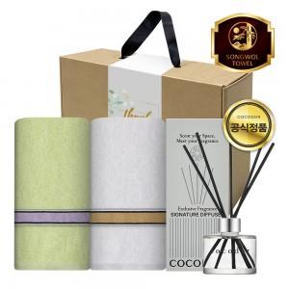

【상세/제작정보】 | <p><span style="font-size: 18.6667px;">※ 자수인쇄, 글자 20자 기준(난이도, 크기, 글자수에 따라 비용 추가 변동 됩니다)</span>​​​​​​​​</p>

【인쇄/포장옵션】 | [타올] 실크, [타올] 자수, [띠지] 풀칼라 / 포장불가능

【공급단가】 | 수량 | 50~ | 100~ | 500~ | 1,000~ | 3,000~
*VAT별도 | 단가 | 15,860원 | 15,000원 | 14,270원 | 13,900원 | 13,660원

【상품 URL】 | https://www.synergygift.co.kr:443/src/goods_detail.php?gdno=48279

